cover
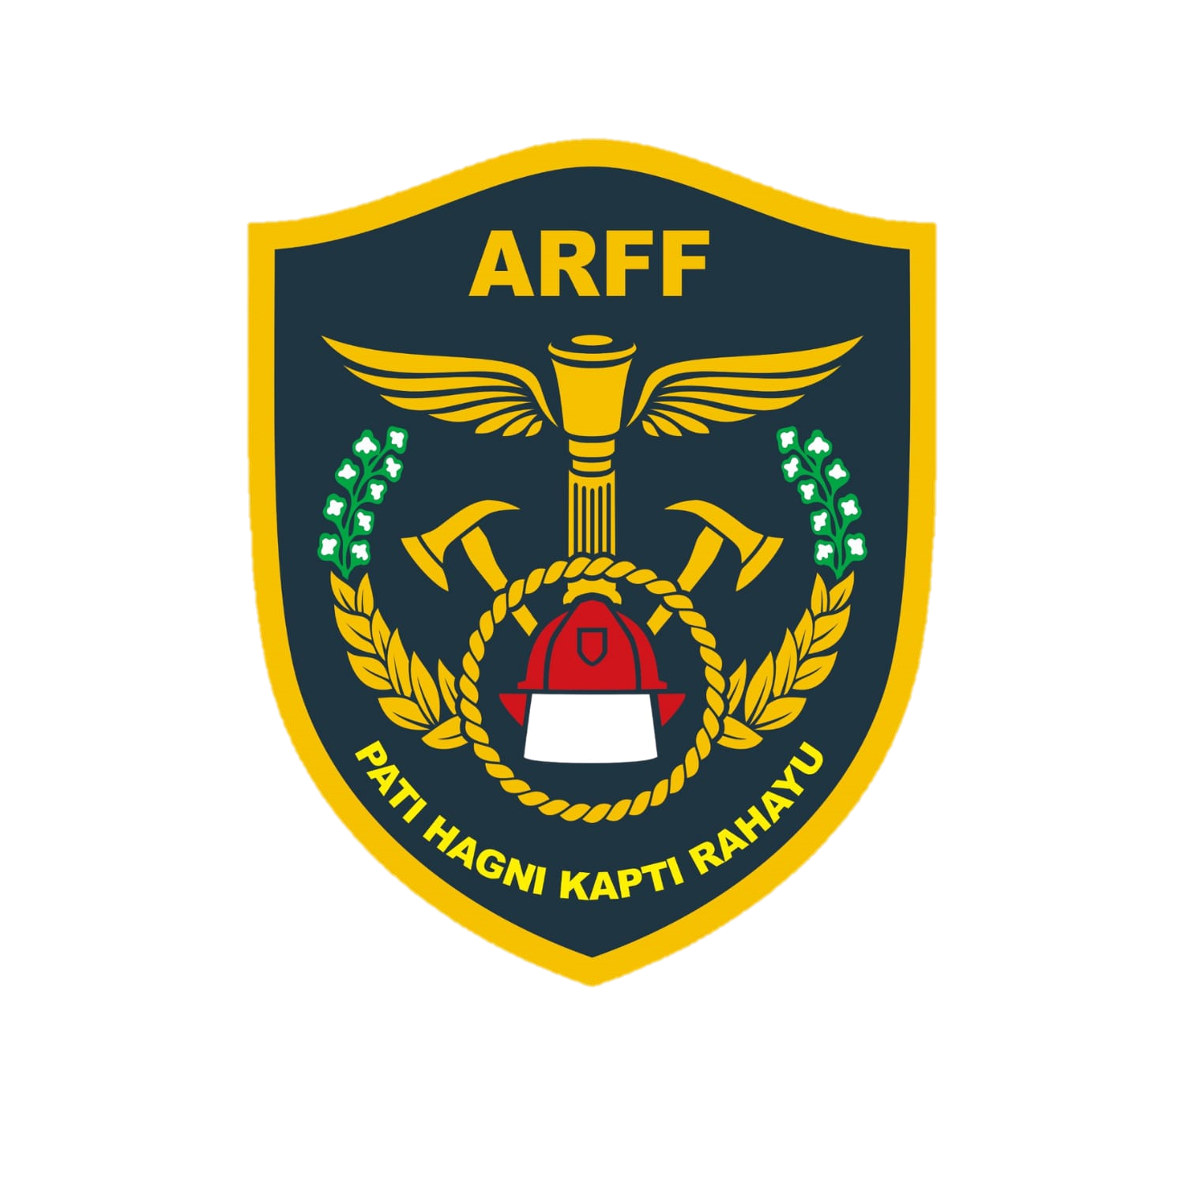
INSPEKSI APAR & HYDRANT
ZONA 3
REGU ALPHA
YOGYAKARTA INTERNATIONAL AIRPORT

AIRPORT RESCUE AND FIRE FIGHTING
AGUSTUS 2026

Lt. Basement
DAFTAR INSPEKSI APAR & FIRE HYDRANT ZONA 3
YOGYAKARTA INTERNATIONAL AIRPORT
AGUSTUS 2026
NO | NOMOR ZONA | LOKASI | JENIS APAR | UKURAN (Kg) | JUMLAH | INDOOR HYDRANT BOX (IHB) | OUTDOOR HYDRANT BOX (OHB) | KONDISI JULI | KONDISI AGUSTUS | TANGGAL INSPEKSI | NAMA PEMERIKSA | PARAF | KETERANGAN
 |  | LANTAI BASEMENT INTERNASIONAL ( KORIDOR SERVIS )
1 | C.116 | Koridor servis Tengah | DCP | 6 | 1 |  |  | Siap Operasi
2 | C.117 | Koridor servis menuju arah Lift Barang | DCP | 6 | 1 |  |  | Siap Operasi
3
 |  | LANTAI BASEMENT INTERNASIONAL ( HALL SERVIS )
1 | C.118 | R. Panel | CO2 | 5 | 1 |  |  | Siap Operasi |  |  |  |  | KUNCI DI AOLT / LISTRIK (MEB06)
2 | C.119 | Koridor depan Lift Barang | DCP | 6 | 1 |  |  | Siap Operasi
3 | C.120 | Koridor depan Lift Barang | DCP | 6 | 1 |  |  | Siap Operasi
4 | C.121 | R. Panel samping Lift Barang | CO2 | 5 | 1 |  |  | Siap Operasi |  |  |  |  | KUNCI DI AOLT / LISTRIK
5
 |  | LANTAI BASEMENT INTERNASIONAL ( KORIDOR EVAKUASI )
1 | C.022 | Depan Pintu Darurat |  |  | 1 | v | - | Lengkap 1
2 | C.122 | Depan Pintu Darurat | DCP | 6 | 1 |  |  | Siap Operasi
3 | C.123 | Koridor evakuasi | DCP | 6 | 1 |  |  | Siap Operasi
4 | C.023 | Samping Pintu Darurat Koridor Evakuasi |  |  | 1 | v | - | Lengkap 1
5 | C.124 | Samping Pintu Darurat Koridor Evakuasi | DCP | 6 | 1 |  |  | Siap Operasi
6 | C.125 | Koridor Evakuasi | DCP | 6 | 1 |  |  | Low Preasure
7 | C.126 | Koridor Evakuasi | DCP | 6 | 1 |  |  | Siap Operasi
8
 |  | LANTAI BASEMENT INTERNASIONAL ( KORIDOR SERVIS )
1 | C.127 | Sudut depan Pintu Darurat | DCP | 6 | 1 |  |  | Siap Operasi
2 | C.128 | Koridor servis | DCP | 6 | 1 |  |  | Siap Operasi
3 | C.129 | Koridor servis sudut | DCP | 6 | 1 |  |  | Siap Operasi
4 | C.130 | Koridor servis | DCP | 6 | 1 |  |  | Siap Operasi
5 | C.131 | Koridor servis | DCP | 6 | 1 |  |  | Siap Operasi
6 | C.132 | Samping Lift Barang | DCP | 6 | 1 |  |  | Siap Operasi
7 | C.133 | Sudut Koridor servis samping Pintu Darurat | DCP | 6 | 1 |  |  | Siap Operasi
8
 |  | LANTAI BASEMENT INTERNASIONAL ( KORIDOR LOADING DOCK )
1 | C.134 | Sudut depan parkir Golf Car | DCP | 6 | 1 |  |  | Siap Operasi
2 | C.024 | Koridor Loading Dock |  |  | 1 | v | - | Lengkap 1
3 | C.135 | Toilet Pria | DCP | 6 | 1 |  |  | Siap Operasi
4 | C.136 | Koridor Loading Dock | DCP | 6 | 1 |  |  | Siap Operasi
5 | C.137 | Toilet Wanita | DCP | 6 | 1 |  |  | Siap Operasi
6 | C.138 | Depan Toilet Wanita | DCP | 6 | 1 |  |  | Siap Operasi
7 | C.025 | Depan R. X-Ray Loading Dock |  |  | 1 | v | - | Lengkap 1
8 | C.139 | Ruangan di samping X-Ray Loading Dock | DCP | 6 | 1 |  |  | Siap Operasi |  |  |  |  | KUNCI DI AOLT / AVSEC (TIDAK ADA APAR)
9 | C.140 | R. Panel depan Loading Dock | CO2 | 5 | 1 |  |  | Siap Operasi |  |  |  |  | KUNCI DI AOLT / AVSEC (MEB 03)
10 | C.141 | R. Pemeriksaan Loading Dock | DCP | 6 | 1 |  |  | Siap Operasi |  |  |  |  | KUNCI DI AOLT / AVSEC
11 | C.142 | X-Ray Loading Dock | DCP | 6 | 1 |  |  | Siap Operasi |  |  |  |  | KUNCI DI AOLT / AVSEC
12 | C.143 | R. Panel samping Loading Dock | CO2 | 5 | 1 |  |  | Siap Operasi |  |  |  |  | (Kunci di avsec kedatangan)
13 | C.144 | R. Pompa AHU sisi utara Loading Dock | CO2 | 5 | 1 |  |  | Siap Operasi |  |  |  |  | (Kunci di avsec kedatangan)
14 | C.145 | Depan Loading Dock di Hall servis | DCP | 6 | 1 |  |  | Siap Operasi
15 | C.146 | Hall Servis area Loading Dock sisi Timur | DCP | 6 | 1 |  |  | Siap Operasi

Kulon Progo, Agustus 2026
Fire Fighting Operation Chief
M. OSCAR AVIANTO
Fire Fighting Maintenance
Supervisor
ANANTA AS’ADHI
 | KETERANGAN :
 | v | Siap Operasi ( semuanya lengkap )
 | B | Baik dengan catatan ( salah satu bagian dari peralatan itu sendiri tidak lengkap / kurang & kolom keterangan wajib di isi )
 | L | Low Pressure ( jika kondisi tekanan kurang yang di standart kan & kolom keterangan wajib di isi )
 | X | Rusak ( di kolom keterangan wajib di isi )
 | P | Lengkap 1 ( jika ada selang & Nozzle )
 | O | Lengkap 2 ( jika ada selang, Nozzle & Kunci Hydrant )
Mengetahui,
Airport Rescue & Fire Fighting
Dept.Head,
TAMSUL SADIKIN
 | – | Kosong / tidak ada / Tidak diketahui ( kolom keterangan wajib di isi )

